53 財政力指数
53 財政力指数

 | 時点 ｛2022(R4)年度～2024(R6)年度｝平均（毎年）
 | 単位 － |  |  |  |  |  |  |  | 偏差値 |  | 63.1
順位 |  | 都道府県名 |  | 数 値 |  |  | 順位 | 都道府県名 |  | 数 値

 |  | 0 | 全 国 |  | - | 0.0 | 23 | 0 | 富 山 |  | 0.47
1 |  | 0 | 東 京 |  | 1.21 | 0.0 | 25 | 0 | 北海道 |  | 0.46
2 |  | 0 | 愛 知 |  | 0.88 | 0.0 | 25 | 0 | 香 川 |  | 0.46
3 |  | 0 | 神奈川 |  | 0.86 | 0.0 | 27 | 0 | 山 口 |  | 0.45
4 |  | ◎ | 千 葉 |  | 0.75 | 0.0 | 27 | 0 | 愛 媛 |  | 0.45
4 |  | 0 | 大 阪 |  | 0.75 | 0.0 | 29 | 0 | 福 井 |  | 0.42
6 |  | 0 | 埼 玉 |  | 0.74 | 0.0 | 29 | 0 | 奈 良 |  | 0.42
7 |  | 0 | 静 岡 |  | 0.68 | 0.0 | 29 | 0 | 熊 本 |  | 0.42
8 |  | 0 | 茨 城 |  | 0.64 | 0.0 | 32 | 0 | 山 梨 |  | 0.40
8 |  | 0 | 福 岡 |  | 0.64 | 0.0 | 33 | 0 | 大 分 |  | 0.39
10 |  | 0 | 栃 木 |  | 0.62 | 0.0 | 34 | 0 | 沖 縄 |  | 0.38
10 |  | 0 | 兵 庫 |  | 0.62 | 0.0 | 35 | 0 | 山 形 |  | 0.37
12 |  | 0 | 宮 城 |  | 0.61 | 0.0 | 36 | 0 | 青 森 |  | 0.36
12 |  | 0 | 群 馬 |  | 0.61 | 0.0 | 36 | 0 | 岩 手 |  | 0.36
14 |  | 0 | 広 島 |  | 0.60 | 0.0 | 36 | 0 | 佐 賀 |  | 0.36
15 |  | 0 | 京 都 |  | 0.58 | 0.0 | 36 | 0 | 宮 崎 |  | 0.36
16 |  | 0 | 三 重 |  | 0.57 | 0.0 | 36 | 0 | 鹿児島 |  | 0.36
17 |  | 0 | 滋 賀 |  | 0.55 | 0.0 | 41 | 0 | 長 崎 |  | 0.35
18 |  | 0 | 岐 阜 |  | 0.54 | 0.0 | 42 | 0 | 徳 島 |  | 0.34
19 |  | 0 | 長 野 |  | 0.53 | 0.0 | 43 | 0 | 秋 田 |  | 0.33
19 |  | 0 | 岡 山 |  | 0.53 | 0.0 | 43 | 0 | 和歌山 |  | 0.33
21 |  | 0 | 福 島 |  | 0.52 | 0.0 | 45 | 0 | 鳥 取 |  | 0.28
22 |  | 0 | 石 川 |  | 0.50 | 0.0 | 46 | 0 | 島 根 |  | 0.27
財政力指数
北海道 | 0.46
青 森 | 0.36
岩 手 | 0.36
宮 城 | 0.61
秋 田 | 0.33
山 形 | 0.37
福 島 | 0.52
茨 城 | 0.64
栃 木 | 0.62
群 馬 | 0.61
埼 玉 | 0.74
千 葉 | 0.75
東 京 | 1.21
神奈川 | 0.86
新 潟 | 0.47
富 山 | 0.47
石 川 | 0.5
福 井 | 0.42
山 梨 | 0.4
長 野 | 0.53
岐 阜 | 0.54
静 岡 | 0.68
愛 知 | 0.88
三 重 | 0.57
滋 賀 | 0.55
京 都 | 0.58
大 阪 | 0.75
兵 庫 | 0.62
奈 良 | 0.42
和歌山 | 0.33
鳥 取 | 0.28
島 根 | 0.27
岡 山 | 0.53
広 島 | 0.6
山 口 | 0.45
徳 島 | 0.34
香 川 | 0.46
愛 媛 | 0.45
高 知 | 0.27
福 岡 | 0.64
佐 賀 | 0.36
長 崎 | 0.35
熊 本 | 0.42
大 分 | 0.39
宮 崎 | 0.36
鹿児島 | 0.36
沖 縄 | 0.38
23 |  | 0 | 新 潟 |  | 0.47 | 0.0 | 46 | 0 | 高 知 |  | 0.27

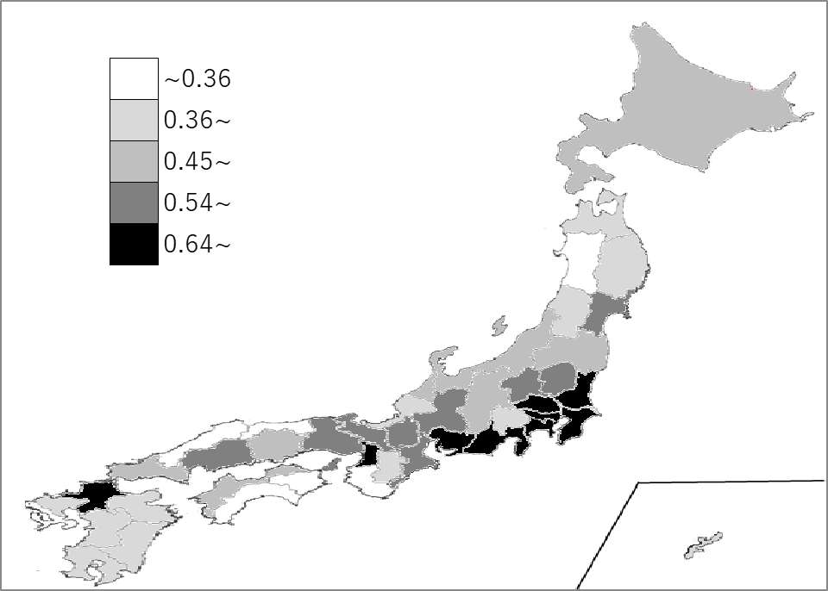
千葉県の推移
令和2年度 | 0.78 | 5
令和3年度 | 0.75 | 4
令和4年度 | 0.75 | 4
令和5年度 | 0.74 | 4
令和6年度 | 0.75 | 4
令和2年度 | 0.78 | 5
令和3年度 | 0.75 | 4
令和4年度 | 0.75 | 4
令和5年度 | 0.74 | 4
令和6年度 | 0.75 | 4

《備 考》 ・資料出所 総務省「地方公共団体の主要財政指標」 ・算出方法 （基準財政収入額÷基準財政需要額）の過去３年間の平均値

